validaciones_json
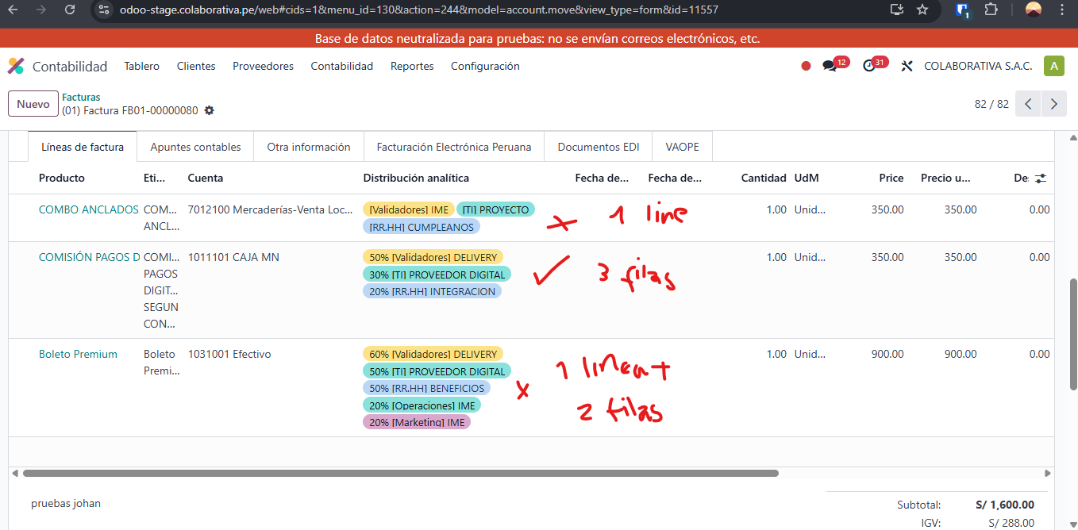
 |  |  |  |  |  |  |  |  |  |  |  |  |  |  |  |  |  |  |  |  |  |  |  | Pruebas Johan: | Resultados | Observaciones
 |  |  |  |  |  |  |  |  |  |  |  |  |  |  |  |  |  |  |  |  |  |  | Suma de Total firmado | (01) Factura FB01-00000078 | No se verifica la distribucion analitica | Se agrega la distribucion analitica en una sola linea con 100% todos
 |  |  |  |  |  |  |  |  |  |  |  |  |  |  |  |  |  |  |  |  |  |  | 2302.38 | (01) Factura FB01-00000079 | Se verifica distribucuion analitica | Se agrega la distribucion 1 area por cada linea con % correspondiente a la suma 100%
 |  |  |  |  |  |  |  |  |  |  |  |  |  |  |  |  |  |  |  |  |  |  |  | (01) Factura FB01-00000080 | Se verifican datos en 2 de 3 productos | Cumple el guardado de datos cuando se agregan distribuciones por fila y su % que el total sume 100%, los otros no
...
 |  |  |  |  |  |  |  |  |  |  |  |  |  |  |  |  |  |  |  |  |  |  | 379.96
 |  |  |  |  |  |  |  |  |  |  |  |  |  |  |  |  |  |  |  |  |  |  | 379.96
 |  |  |  |  |  |  |  |  |  |  |  |  |  |  |  |  |  |  |  |  |  |  | 61.19
 |  |  |  |  |  |  |  |  |  |  |  |  |  |  |  |  |  |  |  |  |  |  | 379.96
 |  | PERSONAL - | 3618.64 | 2025-08-29 | 1 | 54.15 | 9.75 | 63.9 | 2025-09-03 | 1 | 322 | 57.96 | 379.96 | (01) Factura FB0100000067 | 1 | 33.9 | 6.1 | 40 | 01-F001-00000013 | 1 | 51.86 | 9.33 | 61.19
Etiquetas de fila | Suma de item.total | DIFUSION DE EVENTO NIV 1 | 103.39 | Set | 51 | 14962.31 | 2693.24 | 17655.55 | 2025-09-08 | 18 | 2074.48 | 373.45 | 2447.93 | (01) Factura FB0100000066 | 1 | 74.58 | 13.42 | 88 | 01-F001-00000014 | 1 | 55.34 | 9.96 | 65.3
Sin pagar | 29818.39 | full color | 102.54 | 2025-09-02 | 7 | 1986.15 | 357.51 | 2343.66 | 2025-09-12 | 1 | 33.9 | 6.1 | 40 | (01) Factura FB0100000065 | 1 | 169.49 | 30.51 | 200 | 01-F001-00000015 | 1 | 322 | 57.96 | 379.96
Pagado | 0 | Total general | 25269.81 | 2025-09-08 | 18 | 2331.23 | 419.66 | 2750.89 | 2025-09-16 | 1 |  |  |  | (01) Factura FB0100000064 | 1 | 127.12 | 22.88 | 150 | 01-F001-00000100 | 1
Total general | 29818.39 |  |  | 2025-09-12 | 2 | 99.15 | 17.85 | 117 | 2025-09-17 | 17 | 1204.25 | 216.75 | 1421 | (01) Factura FB0100000063 | 1 | 101.69 | 18.3 | 119.99 | 01-F001-00000101 | 1
 |  |  |  | 2025-09-16 | 1 | 0 | 0 | 0 | 2025-09-19 | 6 | 9406.78 | 1693.22 | 11100 | (01) Factura FB0100000062 | 1 | 33.9 | 6.1 | 40 | 01-F001-00000102 | 1 | 2000 | 360 | 2360
 |  |  |  | 2025-09-17 | 16 | 1139 | 205 | 1344 | Oct | 2 | 603.22 | 108.58 | 711.8 | (01) Factura FB0100000061 | 1 | 16.95 | 3.05 | 20 | 01-F001-00000103 | 1 | 2000 | 360 | 2360
 |  |  |  | 2025-09-19 | 7 | 9406.78 | 1693.22 | 11100 | 2025-10-04 | 1 | 425.93 | 76.67 | 502.6 | (01) Factura FB0100000060 | 1 | 84.75 | 15.26 | 100.01 | 01-F001-00000104 | 1 | 4000 | 720 | 4720
 |  |  |  | Oct | 3 | 668.47 | 120.33 | 788.8 | 2025-10-06 | 1 | 177.29 | 31.91 | 209.2 | (01) Factura FB0100000059 | 1 | 55.93 | 10.07 | 66 | 01-FB01-00000016 | 1 | 322 | 57.96 | 379.96
 |  |  |  | 2025-10-04 | 1 | 425.93 | 76.67 | 502.6 | Total general | 85 | 25269.81 | 4548.58 | 29818.39 | (01) Factura FB0100000058 | 1 | 74.58 | 13.42 | 88 | 01-FB01-00000017 | 1 | 322 | 57.96 | 379.96
Anotaciones: - IDVENTO -> Solo visualizo el codigo nro 2, hay otros codigos en odoo en ese campo que no llegan dentro de los 83 regisros (2,544.00) - EN JSON el registro fecha emision 06-02-2025 con nro FB-01-1420 sale en descarga odoo para el dia 07-02-2025 con codigo 01- - La cantidad de registros cuadran pero no los montos de subtotal vs sin impuesto firmado / igv vs impuesto firmado / total vs Total firmado - Al parecer falta 1 registro en el json vs el exportado de odoo, salen 83 en el json pero 1 registro tiene 2 productos factura = 00000104, en el exportado salen 83 facturas acumuladas.
85 facturas unicas: |  |  |  | 2025-10-06 | 2 | 242.54 | 43.66 | 286.2 |  |  |  |  |  | (01) Factura F00100000100 | 1 | 0 | 0 | 0 | 01-FB01-00000018 | 1 | 322 | 57.96 | 379.96
 |  |  |  | Total general | 88 | 25269.81 | 4548.58 | 29818.39 |  |  |  |  |  | (01) Factura FB0100000057 | 1 | 33.9 | 6.1 | 40 | 01-FB01-00000019 | 1 | 322 | 57.96 | 379.96
Etiquetas de fila | Cuenta de UNIFICADO |  |  |  |  |  |  |  |  |  |  |  |  | (01) Factura FB0100000056 | 1 | 65.25 | 11.75 | 77 | 01-FB01-00000020 | 1 | 322 | 57.96 | 379.96
(01) Factura F00100000001 | 1 |  |  |  |  |  |  |  |  |  |  |  |  | (01) Factura FB0100000055 | 1 | 118.64 | 21.36 | 140 | 01-FB01-00000021 | 1 | 51.99 | 9.36 | 61.35
(01) Factura F00100000002 | 1 |  |  |  |  |  |  |  |  |  |  |  |  | (01) Factura FB0100000054 | 1 | 110.17 | 19.83 | 130 | 01-FB01-00000022 | 1 | 677.97 | 122.03 | 800
(01) Factura F00100000003 | 1 |  |  |  |  |  |  |  |  |  |  |  |  | (01) Factura FB0100000053 | 1 | 135.59 | 24.41 | 160 | 01-FB01-00000023 | 1 | 805.08 | 144.91 | 949.99
(01) Factura F00100000004 | 1 |  |  |  |  |  |  |  |  |  |  |  |  | (01) Factura FB0100000052 | 1 | 93.22 | 16.78 | 110 | 01-FB01-00000024 | 1 | 1016.95 | 183.05 | 1200
(01) Factura F00100000005 | 1 |  |  |  |  |  |  |  |  |  |  |  |  | (01) Factura FB0100000051 | 1 | 127.12 | 22.88 | 150 | 01-FB01-00000025 | 1 | 1016.95 | 183.05 | 1200
(01) Factura F00100000006 | 1 |  |  |  |  |  |  |  |  |  |  |  |  | (01) Factura FB0100000050 | 1 | 110.17 | 19.83 | 130 | 01-FB01-00000026 | 1 | 53.81 | 9.69 | 63.5
(01) Factura F00100000007 | 1 |  |  |  |  |  |  |  |  |  |  |  |  | (01) Factura FB0100000049 | 1 | 84.75 | 15.26 | 100.01 | 01-FB01-00000027 | 1 | 53.9 | 9.7 | 63.6
(01) Factura F00100000008 | 1 |  |  |  |  |  |  |  |  |  |  |  |  | (01) Factura FB0100000048 | 1 | 104.24 | 18.76 | 123 | 01-FB01-00000028 | 1 | 900 | 162 | 1062
(01) Factura F00100000009 | 1 |  |  |  |  |  |  |  |  |  |  |  |  | (01) Factura FB0100000047 | 1 | 65.25 | 11.75 | 77 | 01-FB01-00000029 | 1 | 54.15 | 9.75 | 63.9
(01) Factura F00100000010 | 1 |  |  |  |  |  |  |  |  |  |  |  |  | (01) Factura FB0100000046 | 1 | 65.25 | 11.75 | 77 | 01-FB01-00000030 | 1 | 54.15 | 9.75 | 63.9
(01) Factura F00100000011 | 1 |  |  |  |  |  |  |  |  |  |  |  |  | (01) Factura FB0100000045 | 1 | 65.25 | 11.75 | 77 | 01-FB01-00000031 | 1 | 322 | 57.96 | 379.96
(01) Factura F00100000012 | 1 |  |  |  |  |  |  |  |  |  |  |  |  | (01) Factura FB0100000044 | 1 | 65.25 | 11.75 | 77 | 01-FB01-00000032 | 1 | 322 | 57.96 | 379.96
(01) Factura F00100000013 | 1 |  |  |  |  |  |  |  |  |  |  |  |  | (01) Factura FB0100000043 | 1 | 65.25 | 11.75 | 77 | 01-FB01-00000033 | 1 | 322 | 57.96 | 379.96
(01) Factura F00100000014 | 1 |  |  |  |  |  |  |  |  |  |  |  |  | (01) Factura FB0100000042 | 1 | 322 | 57.96 | 379.96 | 01-FB01-00000034 | 1 | 322 | 57.96 | 379.96
(01) Factura F00100000015 | 1 |  |  |  |  |  |  |  |  |  |  |  |  | (01) Factura FB0100000041 | 1 | 322 | 57.96 | 379.96 | 01-FB01-00000035 | 1 | 322 | 57.96 | 379.96
(01) Factura F00100000100 | 1 |  |  |  |  |  |  |  |  |  |  |  |  | (01) Factura FB0100000040 | 1 | 76.27 | 13.73 | 90 | 01-FB01-00000036 | 1 | 322 | 57.96 | 379.96
(01) Factura F00100000101 | 1
(01) Factura F00100000102 | 1
(01) Factura F00100000103 | 1
(01) Factura F00100000104 | 2
(01) Factura FB0100000016 | 1
(01) Factura FB0100000017 | 1
(01) Factura FB0100000018 | 1
(01) Factura FB0100000019 | 1
(01) Factura FB0100000020 | 1
(01) Factura FB0100000021 | 1
...

